Sheet1
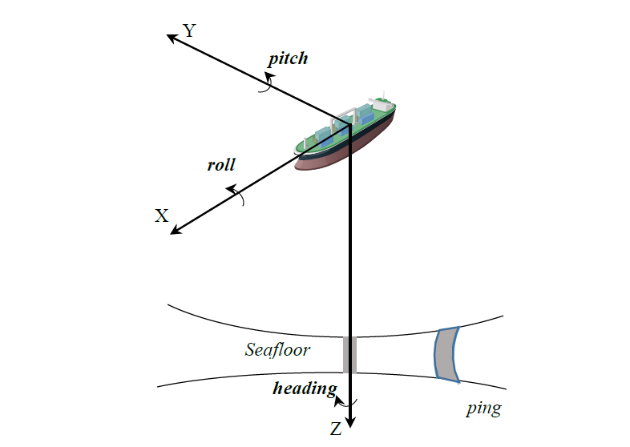
 | x_offset（m） | y_offset（m） | z_offset（m） | roll | pitch | heading | 安装偏差
MRU(姿态传感器) | -14.29 | -0.05 | -2.8 | 0 | 0 | 0
换能器 | 26.31 | 0 | 6.11 | 0 | 0 | 0
GNSS | -16.37 | -2.07 | -20.42 | 0 | 0 | 0

